상품제안서
프로디아 패턴펜 QS01 스위스 볼펜 | 상품코드: F04176

 |  |  |  |  |  |  | 02-412-0044 | www.easy1.co.kr
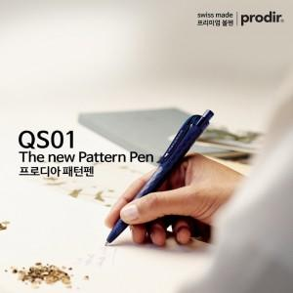

【상세/제작정보】 | * 스위스 볼펜 prodir 프로디아 2016년 신제품 * 필기거리 4km 이상 ( 하루 2~3m 기준 : 볼펜수명 3~5년 ) * 대용량 Floating Ball® Refill 점보 볼펜심 * swiss made ,제조,인쇄,포장 전공정 스위스 생산

【인쇄/포장옵션】 | 실크 / 기본벌크 / 추가옵션

【공급단가】 | 수량 | 500~ | 1,000~ | 2,000~ | 3,000~ | 5,000~
*VAT별도 | 단가 | 6,760원 | 6,650원 | 6,490원 | 6,320원 | 6,220원

【상품 URL】 | http://www.easy1.co.kr/src/goods_detail.php?gdno=4176

